상품제안서
PVC 고주파 투명백 M SIZE | 상품코드: S43030

 |  |  |  |  |  |  | 02-713-8555 | www.synergygift.co.kr
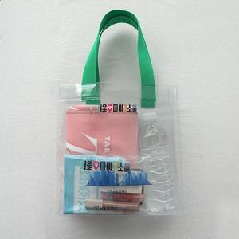 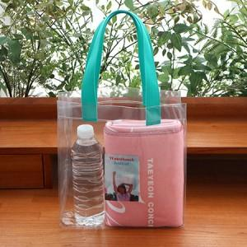 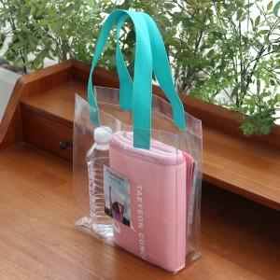

【상세/제작정보】 | <p><span style="font-size: 12pt;">PVC백 몸통 색상은 일괄 투명색으로 제작됩니다.</span></p><p>&nbsp;</p>

【인쇄/포장옵션】 | 실크, UV컬러인쇄 / OPP(비닐)

【공급단가】 | 수량 | 100~ | 300~ | 500~ | 1,000~ | 3,000~
*VAT별도 | 단가 | 6,500원 | 5,620원 | 5,530원 | 5,260원 | 5,080원

【상품 URL】 | https://www.synergygift.co.kr:443/src/goods_detail.php?gdno=43030

